Check
Название проверки | Комментарии

Тестирование функциональности
Регистрация пользователя
Отображение всплывающего окна | 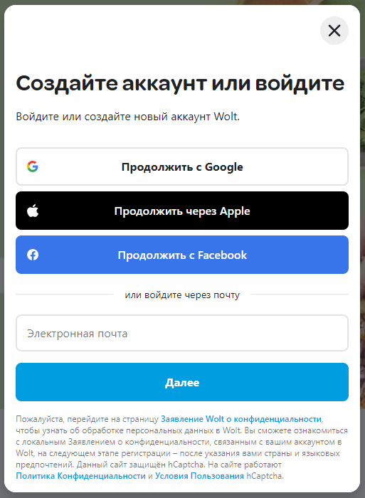
Проверка API регистрации через Google
Проверка API регистрации через Apple
Проверка API регистрации через Facebook
Регистрация через Email
Переход на страницу "Проверте вашу почту" во всплывающем окне при вводе валидного email | 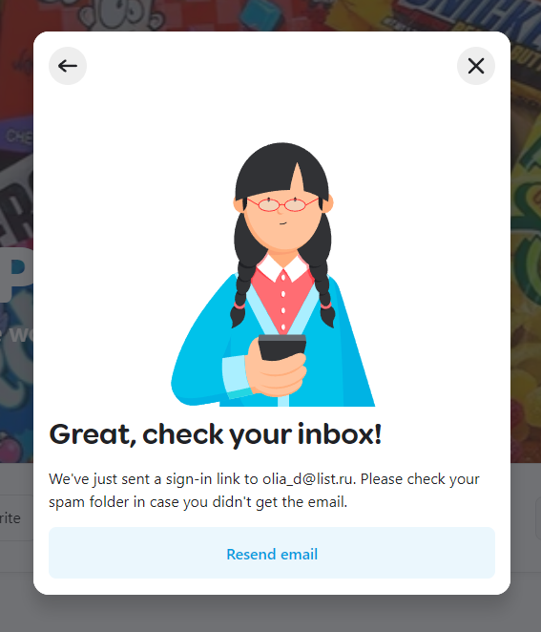
Отправка письма с ссылкой для подтверждения email на валидную электронную почту | 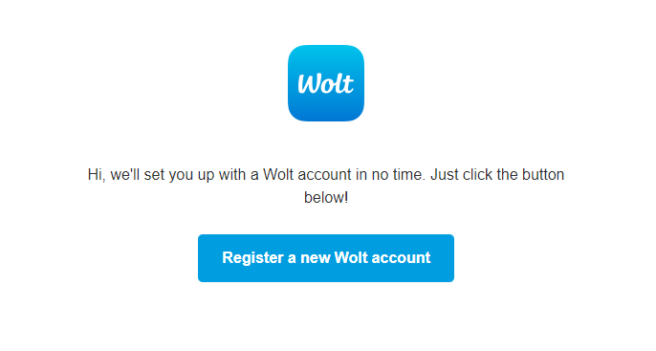
Переход по ссылке из письма на всплывающую форму для заполнения данных
Отображение всплывающей формы заполнения данных: - Страна - Имя - Фамилия - Код страны - Номер телефона - Промокод - Чек-бокс Согласие на обработку данных - Ссылка "Узнать больше" - Чек-бокс Согласие на рассылку.
Поле "Страна"
Отображение страны согласно геолокации пользователя
Выбор среднего элемента из выпадающего списка
Выбор первого элемента из выпадающего списка
Выбор последнего элемента из выпадающего списка
Поле "Имя"
Текст не выходит за границы поля "Имя"
Текст длинной более 24 символов продолжается в строке
Ввод и отображение латиницы в нижнем регистре
Ввод и отображение латиницы в верхнем регистре
Ввод и отображение кириллицы в нижнем регистре
Ввод и отображение кириллицы в верхнем регистре
Ввод и отображение букв, цифр, пробелов и разрешённых спецсимволов TBD
Появление валидационного сообщения при пустом поле "Имя" и нажатии кнопки "Продолжить"
Поле "Фамилия"
Текст не выходит за границы поля "Продолжить"
Текст длинной более 24 символов продолжается в строке
Ввод и отображение латиницы в нижнем регистре
Ввод и отображение латиницы в верхнем регистре
Ввод и отображение кириллицы в нижнем регистре
Ввод и отображение кириллицы в верхнем регистре
Ввод и отображение букв, цифр, пробелов и разрешённых спецсимволов TBD
Появление валидационного сообщения при пустом поле "Фамилия" и нажатии кнопки "Продолжить"
Поле "Номер телефона"
Ввод и отображение цифр
Ввод валидного телефонного номера
Появление валидационного сообщения при пустом поле "Номер телефона" и нажатии кнопки "Continue"
Отправки СМС-кода на указанный валидный номер
Добавление адреса доставки
Отображение всплывающего окна "Добавить новый адрес": - Страна - Адрес - Кнопка Далее | 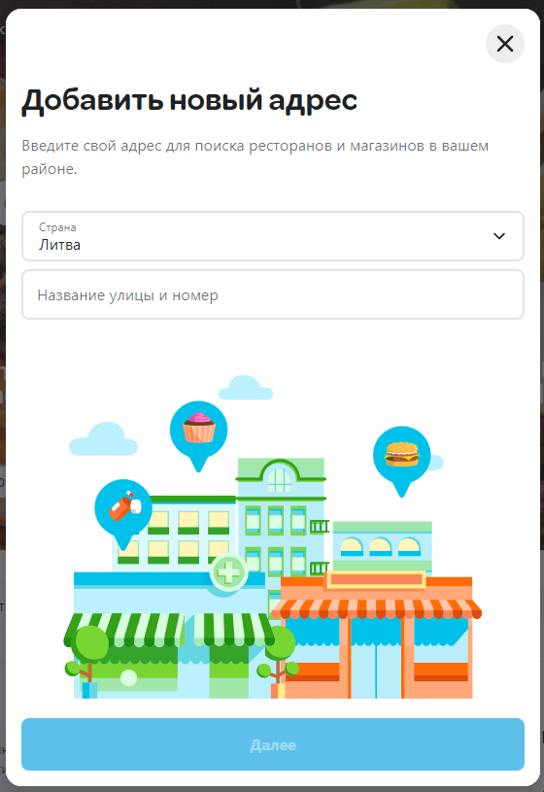
Поле "Страна"
Отображение страны согласно геолокации пользователя
Выбор среднего элемента из выпадающего списка
Выбор первого элемента из выпадающего списка
Выбор последнего элемента из выпадающего списка
Поле "Адрес"
Ввод и отображение латиницы в нижнем регистре
Ввод и отображение латиницы в верхнем регистре
Ввод и отображение кириллицы в нижнем регистре
Ввод и отображение кириллицы в верхнем регистре
Ввод и отображение букв, цифр, пробелов и разрешённых спецсимволов TBD
Выдачи результата поиска по трем первым буквам релевантного адреса
Выдача "Адрес не найден" при вводе нерелевантного адреса
Выдача в конце списка строки "Не можете найти свой адрес"
Переход на страницу карты при нажатии на строку "Не можете найти свой адрес"
Переход на страницу "Что это за местонахождение?" при клике на кнопку "Далее"
Страница "Что это за местонахождение?"
Страница "Что это за местонахождение?" - Дом - Квартира - Офис - Другое - Кнопки Выбрать напротив каждого элемента | 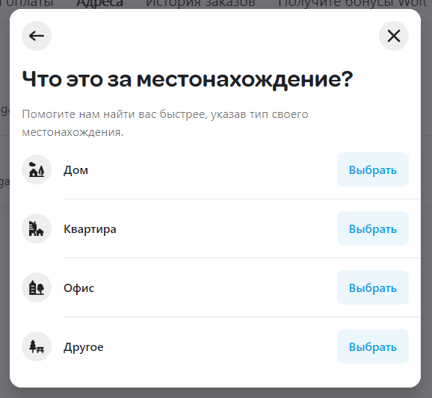
Страница "Сведения об адресе"
Страница "Сведения об адресе" - "Вид местоположения" - "Имя/Номер на двери" - Другие инструкции для курьера - Адрес местонахождения - Ссылка на карту - Ярлык адреса - Кнопка "Сохранить" | 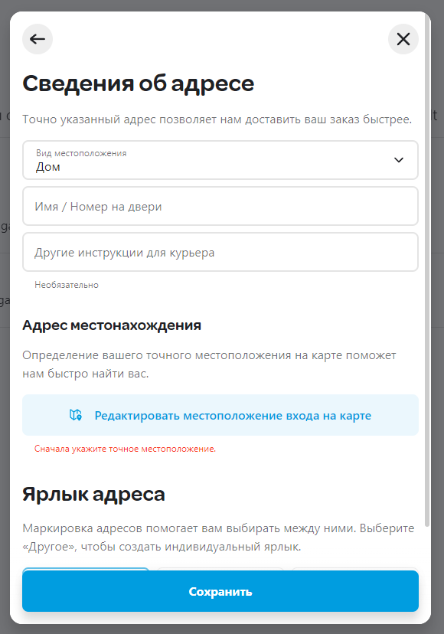
Указанные данные в поле "Вид местоположения" совпадает с видом выбранным на странице "Что это за местонахождение?"
Выбор каждого элемента из выпадающего списка "Вид местоположения"

Добавление карты для оплаты
Поле Номер карты
Ввод и отображение цифр в поле "Номер карты"
Появление зеленой галочки в правой части поля, при вводе релевантного номера карты
Появления валидационного сообщения при вводе нерелевантного номера карты
Появления валидационного сообщения при пустом поле и нажатии кнопки "Добавить способ оплаты"
Невозможность ввести буквы
Невозможность ввести спецсимволы
Поле "Срок действия"
Появление зеленой галочки в правой части поля, при вводе релевантной даты
Появления валидационного сообщения при вводе нерелевантной даты
Появления валидационного сообщения при пустом поле и нажатии кнопки "Добавить способ оплаты"
Поле код CVC
Появление зеленой галочки в правой части поля, при вводе релевантного кода
Появления валидационного сообщения при вводе нерелевантного кода
Появления валидационного сообщения при пустом поле и нажатии кнопки "Добавить способ оплаты"
Поле "Название карты (по желанию)"
Ввод и отображение латиницы в нижнем регистре
Ввод и отображение латиницы в верхнем регистре
Ввод и отображение кириллицы в нижнем регистре
Ввод и отображение кириллицы в верхнем регистре
Ввод и отображение букв, цифр, пробелов и разрешённых спецсимволов TBD
Отсутвие валидационного сообщения при пустом поле нажатии кнопки "Добавить способ оплаты"
Переключатели
Переключение на зеленый цвет при нажатии на переключатель "Использовать по умолчанию"
Переключение на зеленый цвет при нажатии на переключатель "Корпоративная карта"
Открытие дополнительного поля "Эл.адрес для бухгалтерии" при нажатии на переключатель "Корпоративная карта"
Открытие дополнительного поля "Информация о компании" при нажатии на переключатель "Корпоративная карта"
Появления валидационного сообщения при пустом поле "Эл.адрес для бухгалтерии" и нажатии кнопки "Добавить способ оплаты"
Появления валидационного сообщения при пустом поле "Информация о компании" и нажатии кнопки "Добавить способ оплаты"
Зарегистрированный пользователь
Отображение в верхнем правом углу миниатюры пользователя и стрелки вниз
Открытие меню пользователя при нажатии на миниатюру
Открытие меню пользователя при нажатии на стрелку
Изменение на стрелка вверх, при открытии меню
Меню пользователя
Отображение меню пользователя: - Профиль <Имя Фамилия> стрелка вбок ">" - Язык: <Название языка> - Поддержка - Выйти | 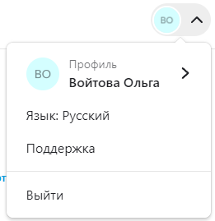
Переход на страницу "профиль" пользователя при нажатии на «Профиль <...>» | .../me/personal-info
Переход на меню выбора языков в всплывающем окне при нажатии на «Язык: <...>»
Открытие всплывающего чата при нажатии на «Поддержка»
Переход в статус «Не зарегистрированный пользователь» при нажатии «Выйти»
Выбор ресторана
Отображение страницы "Рекомендации", выделена кнопка "Рекомендации" | ...ru/discovery
Переход на страницу по кнопке "Рестораны" | .../ru/discovery/restaurants
Отображение страницы "Рестораны" выделена кнопка "Рестораны"
Переход на страницу по кнопке "Магазины" | .../ru/discovery/stores
Отображение страницы "Магазины", выделена кнопка "Магазины"
Общий поиск на сайте
Отображение строки "Поиск"
Появление Текстового курсора (caret) при нажатии на строку поиска
Выделение поля "Поиск" по контуру голубым цветом, при нажатии на строку поиска
Появление кнопки "Отмена" (круг с крестом внутри) при вводе символов
Очищение текстового поля при клике по кнопке "Отмена"
Текст не выходит за границы поля "Поиск"
Текст длинной более 20 символов продолжается в строке
Ввод и отображение латиницы в нижнем регистре
Ввод и отображение латиницы в верхнем регистре
Ввод и отображение кириллицы в нижнем регистре
Ввод и отображение кириллицы в верхнем регистре
Ввод и отображение букв, цифр, пробелов и разрешённых спецсимволов TBD | Неизвестно какие спецсимволы разрешены в строке поиск
Поиск по имени ресторана
Поиск по части имени ресторана
Поиск по названию блюда
Поиск по части названия блюда
TBD | Возможно, используется специализированные ПО для организации поиска, что потребует больше проверок на выдачу результатов.
Выдача до пяти релевантных строк с ресторанами TBD | Если тестировать только методом Черного ящика, то нет четких критериев какие рестораны будут релевантны поисковому запросу. Для пользователя важным будет расстояние к его геолокации или адресу, но возможно бизнес логика будет другая.
Переход на страницу ресторана при нажатии на карточку поисковой выдачи
Переход на страницу поисковой выдачи при нажатии на ссылку "Показать все <N> результата (-ов)"
Переход на страницу поисковой выдачи при нажатии на клавишу Enter с клавиатуры
Отображение сообщения, при невалидном запросе
Отображение cообщения "Ничего не найдено" на странице поисковой выдачи | Например, ввести abcdfg и нажать Enter с клавиатуры
Страница "Рекомендации"
Отображение слайдера
Промотка на один слайд вперед спустя N секунд | Где N - это количество секунд, которые пользователь находится на странице. TBD неизвестно точное число
Пролистывание на один слайд вперед при нажатии на стрелку справа
Пролистывание на один слайд назад при нажатии на стрелку слева
Переход на страницу при нажатии на экран слайдера
Закленность слайдера
Отображение горизонтального списка ресторанов: | VenueCard (элемент страницы)
"Wolt+"
"Fastest delivery"
"Late lunch near you"
"Popular right now"
"Parduotuvės"
"Wallet friendly"
"Only on Wolt "
"Top-rated"
"New restaurants on Wolt"
"New stores"
Отображение горизонтального списка категорий: | CategoryCardBody (элемент страницы)
"Most wanted specials"
"Categories"
"Rimi Offers"
"Hot deals"
"Store offers"
"Stores"
"Popular brands"
Элементы управления горизонтального списка ресторанов: | VenueCard (элемент страницы)
Пролистывание на одну позицию вперед при нажатии на стрелку справа
Пролистывание на одну позицию назад при нажатии на стрелку слева
Переход на страницу с выборкой при нажатии кнопки "See all"
Заблокированность стрелки влево, в начале списка
Заблокированность стрелки вправо, в конце списка
Элементы управления горизонтального списка категорий: | CategoryCardBody (элемент страницы)
Пролистывание на одну позицию вперед при нажатии на стрелку справа
Пролистывание на одну позицию назад при нажатии на стрелку слева
Заблокированность стрелки влево, в начале списка
Заблокированность стрелки вправо, в конце списка
Страница "Рестораны"
Отображение горизонтального меню "Категории"
Отображение табличного меню "Все рестораны"
Отображение кнопки "Сортировка", по умолчанию "Рекомендованные"
Появление всплывающего окна, при нажатии кнопки "Сортировка"
Выбор одного фильра
Выбор нескольких фильтров
Изменение цифры на кнопке "Применить (найдено <N>)", при выборе одного и более фильтров
Появление кнопки "Очистить фильтры" в левой верхней части окна, при выборе хотя бы одного фильтра
Отсутствие выделения у всех фильтров, при нажатии кнопки "Очистить фильтры"
Выбор "Стоимость доставки" в строке "Сортировать по"
Выбор "Рейтинг" в строке "Сортировать по"
Выбор "Время доставки" в строке "Сортировать по"
Выбор "Расстояние" в строке "Сортировать по"
Появление кнопки "Очистить фильтры" в левой верхней части окна, при выборе любой кнопки, отличной от "Рекомендованные"
Отсутствие выделения у всех кнопок, кроме "Рекомендованные", при нажатии кнопки "Очистить фильтры"
Переход на страницу ресторана, при нажатии на карточку ресторана
Страница ресторана
Шапка ресторана
Отображение кнопки с контентом "Доставка в течение <Время> к <Указанный пользователем адрес доставки>
Открытие всплывающего окна "Выбор деталей заказа" | 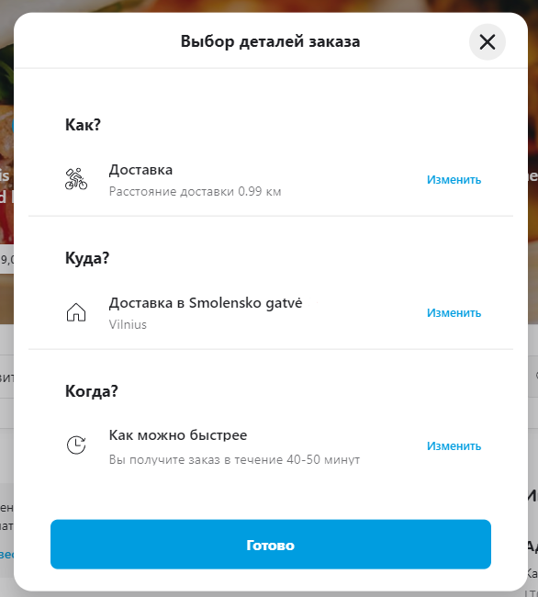
Отображение строки со временем работы ресторана
Открытие всплывающего окна с дополнительной информацией, при нажатии на время работы ресторана
Окно "Выбор деталей заказа"
Открытие списка вариантов доставки, при нажатии на строку "Доставка"
Изменение иконки при выборе "Заберу сам"
Исчезновение строки "Куда", при выборе "Заберу сам"
Открытие списка вариантов доставки, при нажатии на строку "Доставка"
Открытие списка адресов доставки, при нажатии на строку "Доставка в <Адрес пользователя>"
Выбор другого адреса доставки
Открытие нового всплывающего окна "Добавть новый адрес", при нажатии на ссылку "Добавить новый адрес доставки"
Открытие списка вариантов времени, при нажатии на строку "Как можно быстрее"
Выбор из выпадающего списка дня доставки
Выбор из выпадающего списка времени доставки
Изменение строки "Запланировать заказ" на "<выбранная дата из списков>"
Меню ресторана
Отображение слева бокового меню быстрого доступа по категориям
Отображение справа блока "Информация об ресторане"
Отображение меню ресторана в виде списка карточек блюд
Появление стрелки вверх при пролистывании меню
Возвращение фокуса внимания в начало меню при нажатии на стрелку вверх
Отображение карточки блюда
Открытие всплывающего окна для заказа блюда, при нажатии на карточку блюда
Карточка блюда
Отображение всплывающего окна: - Фотография - Название - Стоимость - Специальные отметки - Описани/состав - Дополнительные параметры - Счетчик количества - Кнопка "Добавить к заказу <общая стоимость>" | 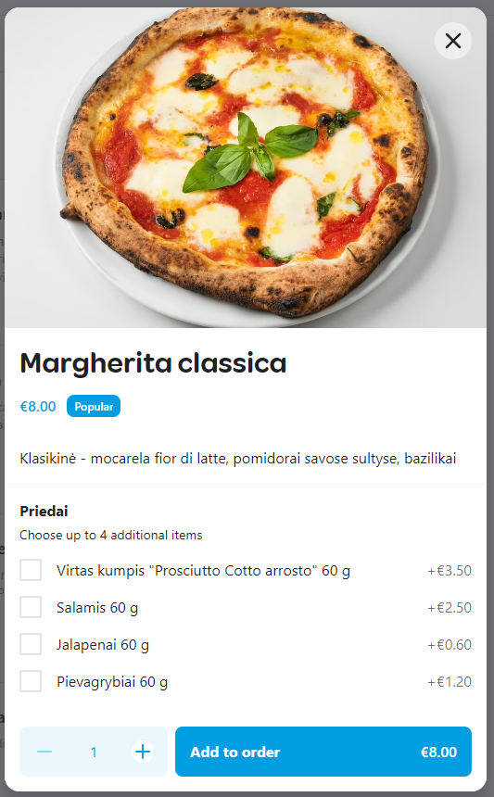
Увелечение на 1 цифры счетчика при нажатии на "+"
Уменьшение на 1 цифры счетчика при нажатии на "-"
Заблокирована кнопка "-", если цифра 1
Увелечение стоимости заказа на кнопке "Добавить к заказу" при нажатии на "+" счетчика
Уменьшение стоимости заказа на кнопке "Добавить к заказу" при нажатии на "-" счетчика
Выбор дополнительных параметров
Переключение радиобатон
Обязательность выделения радиобатон
Выбор минимального количества чек-боксов
Выбор максимального количества чек-боксов
Необязательность выбора чек-бокса
Закрытие всплывающего окна при нажатии на кнопку "Добавить к заказу"
Появление кнопки "Открыть заказ" при добавлении блюда
Подтверждение заказа
Отображение кнопки "Открыть заказ": - Счетчик позиций - Название кнопки - Стоимость всех позиций
Открытие всплывающего окна при нажатии кнопки "Открыть заказ"
Отображение всплывающего окна "Ваш заказ": - Кнопка "Закрыть" - Список позиций заказа - Количество по каждой позиции - Поле рекомендации - Поле добавление комментария к заказу - Кнопка "Изменить" - Кнопка " <Количество позиций> Перейти к оплате <общая стоимось заказа>" | 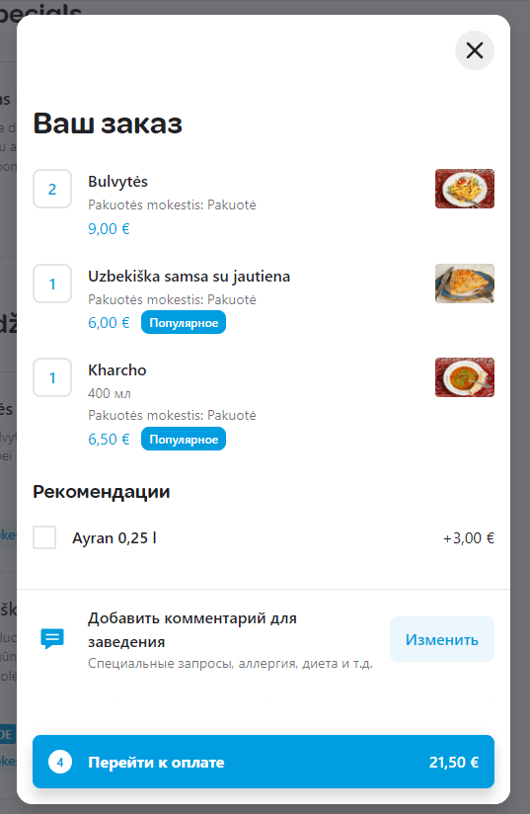
Открытие дополнительных функций при нажатии на цифру количества блюд: - Счетчик - Кнопки "+" и "-" - Кнопка "Корзина"
Выбор максимального количества чек-боксов в поле "Рекомендации"
Выбор минимального количества чек-боксов в поле "Рекомендации"
Необязательность выбора чек-бокса
Переход внутри формы на страницу добавления комментария, при нажатии на кнопку "Изменить"
Переход на страницу оплаты при нажатии на кнопку "Перейти к оплате"
Текстовое поле комментария
Ввод и отображение кириллицы
Ввод и отображение кириллицы, спецсимволов и цифр
Ввод и отображение латиницы
Ввод и отображение латиницы, спецсимволов и цифр
Ввод и отображение букв в верхнем и нижнем регистре
Ввод и отображение букв в верхнем и нижнем регистре, цифры и спецсимволы
Добавление комментария, при нажатии кнопки "Готово"
Страница доставки и оплаты
Карта города
Адрес ресторана отображается зеленной точкой
Адрес пользователя отображается чек-поинтом с указанным временем доставки
Поле Итоговой стоимости заказа
Отображение поля стоимости заказа: - Цены в <Валюта>, с учетом НДС - Иконка "Информация" - Промежуточный итог (<Количество позиций>) - Доставка ( <N> км) <статус доставки> - Дополнительные сведенья о доставке - Ссылка "Подробнее" - Тариф за сервис <N> - Поле "Итого" <N> - Информационное сообщение "Эта сумма будет списана с <Данные карты>" - Кнопка "Нажмите для заказа" | 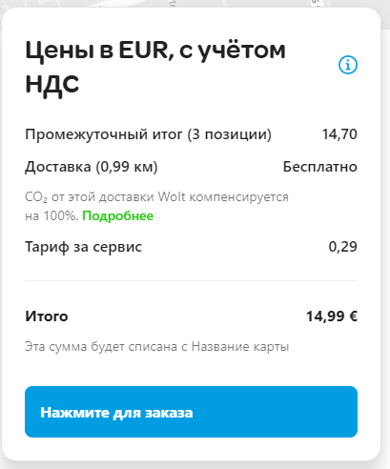
Перемещение поля вслед за промоткой страницы вниз
Открытие всплывающего окна при нажатии на голубую иконку "Информация"
Открытие в новой вкладке страницы с информацией при нажатии на зеленную ссылку "Подробнее"
Заблокированность кнопки "Нажмите для заказа" при отсутствии способа оплаты у пользователя
Открытие всплывающего окна с аутентификацией банка при нажатии на кнопку "Нажмите для заказа"
Способ и время доставки
Соответсвие указанного способа доставки на странице ресторана и на странице заказа
Изменение способа: доставка или заберу сам
Изменение адреса на отличный от заданного первоначально
Изменение времени доставки на "Запланировать заказ"
Выбор дня доставки из середины выпадающего списка
Выбор первого дня доставки из выпадающего списка
Выбор последнего дня доставки из выпадающего списка
Выбор времени доставки из середины выпадающего списка
Выбор первого времени доставки из выпадающего списка
Выбор последнего времени доставки из выпадающего списка
Переключатель становится зеленым при выборе опции "Бесконтакная доставка"
Выбранные позиции
Миникарточка блюда
Стоимость по каждой позиции
Количество по каждой позиции
Открытие счетчика при нажатии на количество
Увеличение цифры на 1 при нажатии кнопки "+"
Уменьшение цифры на 1 при нажатии кнопки "-"
Удаление позиции при нажатии кнопки "-", если количество "1"
Удаление позиции при нажатии на иконку "Мусорный бак"
Переход на страницу ресторана, при удалении всех позиций из корзины
Отображение "+ Добавить больше позиций"
Переход на страницу ресторана при нажатии на "+ Добавить больше позиций"

Детали оплаты
Выбор зарегистрированной карты
Отсутвие выбора карточки, если пользователь еще не добавлял карту для оплаты
Добавление карты для оплаты
Чаевые
Отображание окно чаевых
Выбор только одной кнопки
Проверка обязательности выбора кнопки
Появление анимации в виде середечек, при нажатии на кнопки: "1 €"; "2 €"; "5 €"
Появление анимации в виде оленя, при нажатии на кнопку: "Другое"
Открытие дополнительного поля при выборе кнопки "Другое"
Начальная цифра "10,00 €"
Увелечение цифра на "1,00" при нажатии на кнопку "+"
Уменьшение цифры на "1,00" при нажатии на кнопку "-"
Возможность ввода цифр
Среднее значение
Ввод максимального значения | <стоимость заказа*2>
Ввод минимального значения | "0,10 €"
Заблокированность кнопки "+" при максимальном значении | <стоимость заказа*2>
Заблокированность кнопки "-" при минимальном значении | "0,10 €"
Невозможность ввода любых спец.символов кроме ","
Невозможность ввести 0
Невозможность ввести только ","
Невозможность ввести буквы
Промокод
Валидационное сообщение, при нажатии кнопки "Отправить" и правильном промокоде | Сообщение на зеленом фоне
Всплывающее сообщение, при нажатии кнопки "Отправить" и правильном промокоде | В правой верхней части браузера
Валидационное сообщение, при нажатии кнопки "Отправить" и неправильном промокоде | Сообщение красным шрифтом

